GFPI-F-147-Formato Bitácora
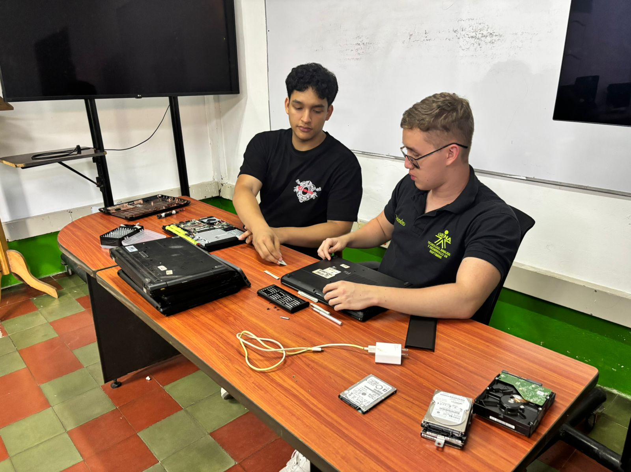 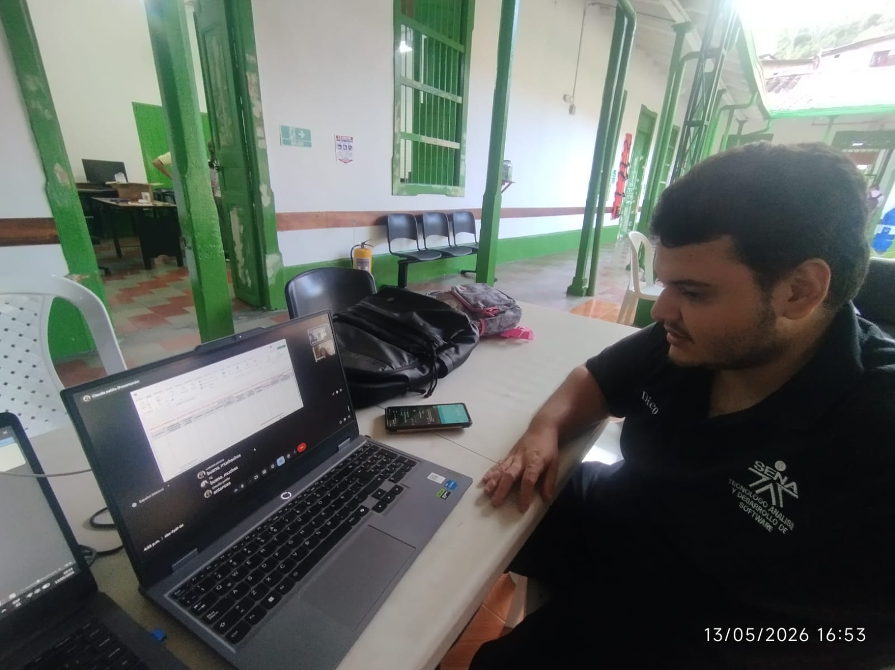 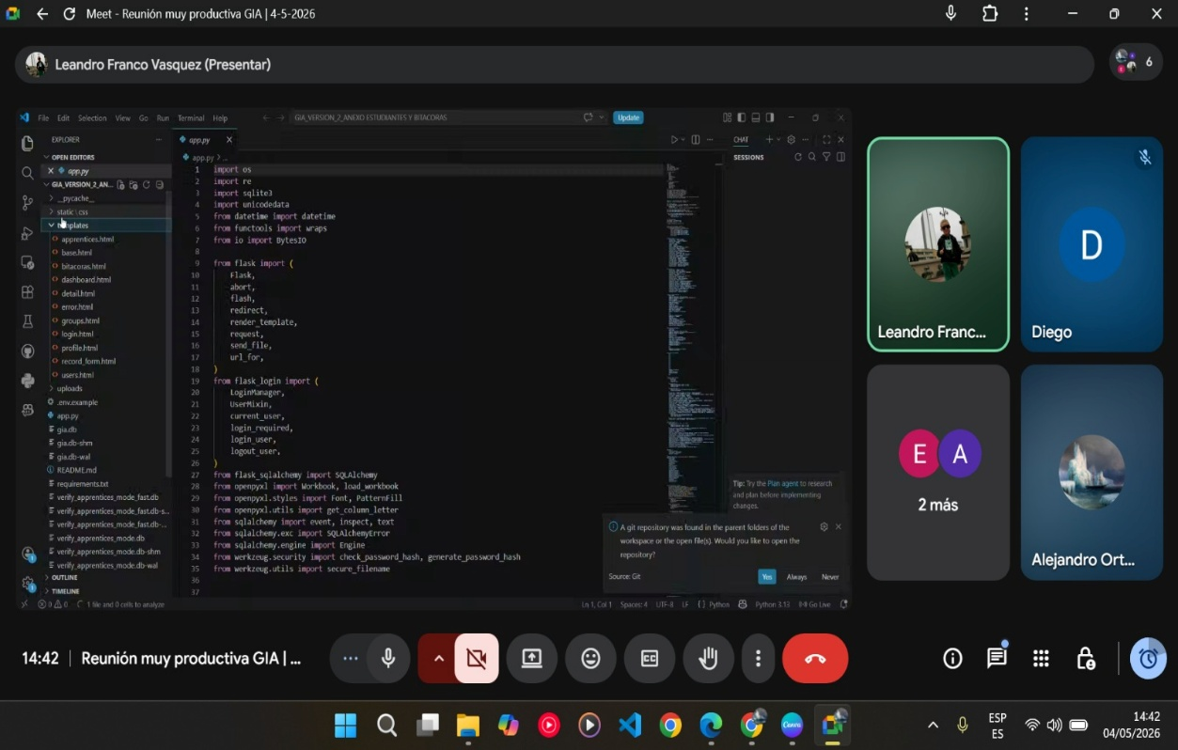
 |  |  |  |  | Código: GFPI-F-147
 |  |  |  |  | Versión: 04
PROCESO
GESTIÓN DE FORMACIÓN PROFESIONAL INTEGRAL
NOMBRE DEL FORMATO
FORMATO BITÁCORA DE SEGUIMIENTO ETAPA PRODUCTIVA
CLASIFICACIÓN DE LA INFORMACIÓN
Pública |  | Pública Clasificada |  | Pública Reservada

Nombre de la persona con rol de aprendiz | Tipo de documento | Número de identificación | Teléfono de contacto | Correo electrónico institucional | Correo electrónico personal
Irlan Leandro Franco Vasquez | CC | 1041056059 | 3217875371 | irlan_franco@soy.sena.edu.co | leandrofrancovasquez@gmail.com

Número de grupo |  |  | Programa de formación
3002645 |  |  | Tecnologo en Analisis y Desarrollo de Software

Nombre de la empresa, ente u organización donde está realizando la etapa productiva |  | NIT | Bitácora N° | Período a reportar
SENA, subsede Cisneros |  | 899.999.034-1 | 2 | Desde 04/04/2026 hasta | 2026-05-03

Nombre del Ente Coformador (jefe inmediato/responsable/supervisor) |  | Cargo del Ente Coformador | Teléfono de contacto | Correo electrónico
German Gabriel Leal Flórez |  | Instructor técnico | 3053027212 | gleal@sena.edu.co

Datos de la persona con rol de instructor de seguimiento
Nombre de la persona con rol de instructor de seguimiento: | Luis Camilo Castaño González |  | Correo electrónico: | lcastanog@sena.edu.co

 | Seleccione con una "X" el tipo de alternativa de etapa productiva que está realizando, teniendo en cuenta el subtipo al cual pertenece si es el caso:
ALTERNATIVA DE ETAPA PRODUCTIVA | SUBTIPO DE ALTERNATIVA |  | ALTERNATIVA DE ETAPA PRODUCTIVA | SUBTIPO DE ALTERNATIVA
 | Sena - Empresa |  |  | Apoyo a una unidad productiva familiar
 | Sena Proveedor Sena |  |  | De apoyo a una institución estatal nacional, territorial, o a una ONG, o a una entidad sin ánimo de lucro.
 | Producción de Centros |  | CONTRATO VÍNCULO FORMATIVO*
PROYECTO PRODUCTIVO | Proyecto productivo bajo enfoque empresarial o de investigación, desarrollo e innovación I+D+i |  | *De acuerdo a la Resolución 623 de 2020, emanada por el Mintrabajo, pasantía se denomina vínculo formativo. | Asesoría a pymes
 | Proyectos Ruta Emprendedora SENA |  |  | Vínculo formativo prácticas en la economia popular y/o campesina
 | Proyecto productivo prácticas en la economia popular y/o campesina |  |  | Contrato de aprendizaje (regular) | X
 | Proyecto productivo a través de convocatorias SENNOVA |  | CONTRATO DE APRENDIZAJE | Contrato de aprendizaje a través de convocatorias SENNOVA
 | Monitoría (regular) |  |  | Contrato de aprendizaje por medio de prácticas en la economia popular y/o campesina
MONITORÍA | Monitoría a través de convocatorias SENNOVA |  | VÍNCULO LABORAL | Vínculo laboral (regular)
 | Otra |  |  | Vínculo laboral por medio de prácticas en la economia popular y/o campesina

DESCRIPCIÓN | DE LA ACTIVIDAD | FECHA DE INICIO | FECHA DE FIN | EVIDENCIA DE CUMPLIMIENTO (Indique si corresponde a un documento, proceso, producto, entregable u otro) | OBSERVACIONES, INASISTENCIAS, DIFICULTADES PRESENTADAS
(Ingrese cuantas filas | sean necesarias) |  |  | En anexo puede fortalecer la evidencia si es el caso. | Y/O COMENTARIOS REALIZADOS POR LAS PERSONAS CON ROL DE: APRENDIZ Y/O JEFE INMEDIATO
Se trabajó en la configuración inicial del proyecto GIA utilizando Python y Flask. Se organizó la estructura principal del sistema. |  | 2026-05-04 | 2026-06-03 | Documento de informe

Se inició el diseño de las primeras interfaces de la página usando HTML y CSS, creando el sistema de inicio y el panel de control. |  | 2026-05-04 | 2026-06-03 | Documento de informe

Se realizó una reunión con los instructores para mostrar los avances que se llevaban hasta el momento, recibir recomendaciones y aclarar algunas ideas sobre el funcionamiento del sistema. |  | 2026-05-04 | 2026-06-03 | Documento de informe

Se organizó la información recolectada anteriormente para definir mejor los módulos que tendría la plataforma y cómo se manejarían los datos de los aprendices. |  | 2026-05-04 | 2026-06-03 | Documento de informe

 | Decreto 055 de 2015, por el cual se reglamenta la afiliación de estudiantes al Sistema General de Riesgos Laborales y se dictan otras disposiciones
Este espacio debe ser siempre diligenciado.
Artículo 11. Obligaciones de la institución de educación. Corresponde a las instituciones de educación a las que pertenezcan los estudiantes, que deban ser afiliados al Sistema General de Riesgos Laborales de conformidad
con el presente decreto:
1. Revisar periódicamente que el estudiante en práctica desarrolle labores relacionadas exclusivamente con su programa de formación o educación, que ameritaron su afiliación al Sistema General de Riesgos Laborales.
2. Verificar que el espacio de práctica cuente con los elementos de protección personal apropiados según el riesgo ocupacional.
¿La persona con rol de aprendiz se encuentra afiliado a la ARL? | Indique el nivel de riesgo actual | ¿El nivel de riesgo de la ARL corresponde a las actividades que desarrolla la persona con rol de aprendiz en la empresa? | SI | ¿La persona con rol de aprendiz cuenta con los elementos de protección personal (EPP), requeridos para desarrollar su etapa productiva? | NA
SI | Nivel 1
 |  |  | SI
 |  | Persona con rol de aprendiz: recuerde diligenciar completamente el formato bitácora y entregarlo o subirlo al espacio asignado para este

 |  |  |  | 2026-05-03
Firma de la persona con rol de aprendiz |  |  |  | Fecha entrega bitácora

 | Firma de la persona con rol de instructor de seguimiento |  |  | Firma de la persona con rol de jefe inmediato
Nota: Los datos proporcionados serán tratados de acuerdo con la Política de Tratamiento de Datos Personales del SENA y a la Ley 1581 de 2012

Anexo: Es opcional relacionar evidencia fotográfica de las actividades desarrolladas
(No aplica documentos de la empresa u otros aspectos sensibles)

